상품제안서
샤오미 보조배터리 5000mAh 고속 충전 초슬림 미니 기내반입 가벼운 C타입 휴대용 | 상품코드: F31472

 |  |  |  |  |  |  | 02-412-0044 | www.easy1.co.kr
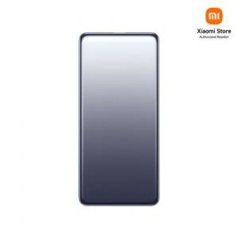

【상세/제작정보】

【인쇄/포장옵션】 | 레이저 / 시판박스

【공급단가】 | 수량 | 50~ | 100~ | 500~ | 1,000~ | 2,000~
*VAT별도 | 단가 | 28,340원 | 28,080원 | 27,820원 | 27,560원 | 27,300원

【상품 URL】 | https://dev.easy1.co.kr:443/src/goods_detail.php?gdno=31472

